LM
 |  |  |  |  |  |  |  |  |  |  |  |  |  | 1,217
IMAGE | CODE | DESCRIPTION | COLOR | WHS | RETAIL | COMP | 46 | 48 | 50 | 52 | 54 | 56 | 58 | TOTALE
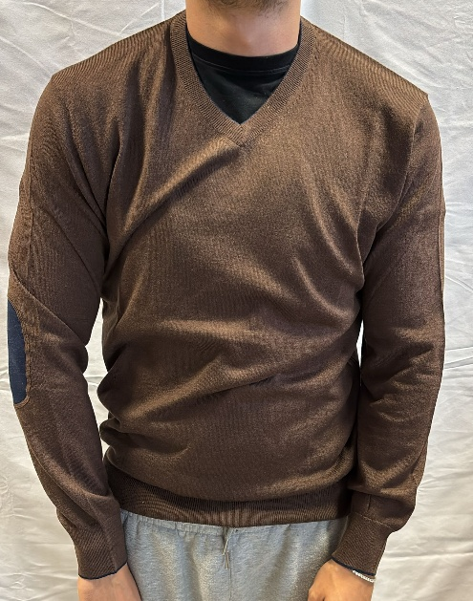 | IU205916 | MAGLIA A V TOPPE | 99 NERO | #VALUE! | 190. | 40%WO 30%WS 15%SE 15%PA | 1 | 2 |  |  | 1 | 1 | 2 | 7
 | IU205916 | MAGLIA A V TOPPE | 1501C BLU | 76.00 € | 190.00 € | 40%WO 30%WS 15%SE 15%PA | 1 | 1 | 1 | 2 | 2 | 2 | 1 | 10
 | IU205916 | MAGLIA A V TOPPE | 15151C MARRONE | 76.00 € | 190.00 € | 40%WO 30%WS 15%SE 15%PA | 1 |  | 1 | 2 | 1 | 1 | 1 | 7
 | IU205916 | MAGLIA A V TOPPE | 1527 VERDE | 76.00 € | 190.00 € | 40%WO 30%WS 15%SE 15%PA | 1 |  | 2 | 4 | 2 | 3 | 1 | 13
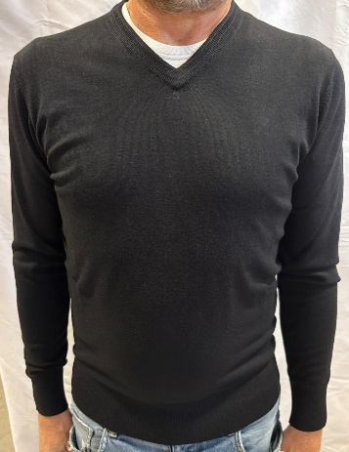 | IU872 | MAGLIA COLLO A V | 99 NERO | 76.00 € | 190.00 € | 50%WO 14%WS 14%CO 14%PA 8% EA | 1 | 1 | 1 | 2 | 1 | 2 | 1 | 9
 | IU872 | MAGLIA COLLO A V | 910C BLU | 76.00 € | 190.00 € | 50%WO 14%WS 14%CO 14%PA 8% EA | 1 | 1 | 2 | 1 | 2 | 2 |  | 9
 | IU872 | MAGLIA COLLO A V | 914 MARRONE | 76.00 € | 190.00 € | 50%WO 14%WS 14%CO 14%PA 8% EA | 1 |  | 1 | 1 | 1 |  |  | 4
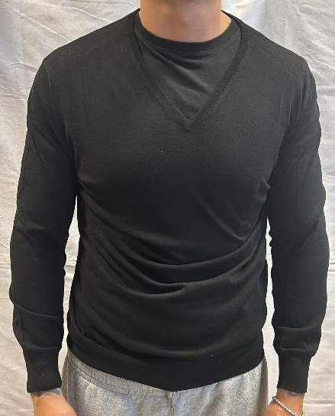 | IU602 | MAGLIA COLLO A V | 139C CARTA DA ZUCCHERO | 76.00 € | 190.00 € | 50%WO 18%CO 18%PA 14%WS | 1 | 4 | 1 | 2 | 3 | 2 | 1 | 14
 | IU602 | MAGLIA COLLO A V | 1313C GRIGIO MEDIO | 76.00 € | 190.00 € | 50%WO 18%CO 18%PA 14%WS |  |  | 2 | 1 | 2 |  |  | 5
 | IU602 | MAGLIA COLLO A V | 1322 VERDE | 76.00 € | 190.00 € | 50%WO 18%CO 18%PA 14%WS |  | 2 | 1 | 1 |  | 3 |  | 7
 | IU602 | MAGLIA COLLO A V | 1310C BLU | 76.00 € | 190.00 € | 50%WO 18%CO 18%PA 14%WS |  | 1 | 1 | 1 | 1 |  |  | 4
 | IU602 | MAGLIA COLLO A V | 99 NERO | 76.00 € | 190.00 € | 50%WO 18%CO 18%PA 14%WS |  | 3 | 2 | 2 |  | 1 |  | 8
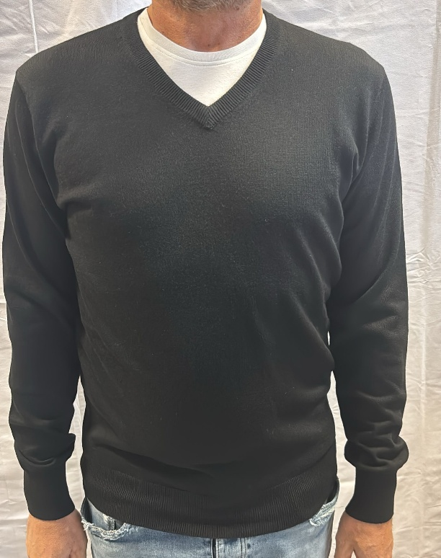 | IU902 | MAGLIA COLLO A V | 159C CARTA DA ZUCCHERO | 76.00 € | 190.00 € | 40%WO 30%WS 15%SE 15%PA |  |  | 1 | 1 |  |  | 1 | 3
 | IU902 | MAGLIA COLLO A V | 99C NERO | 76.00 € | 190.00 € | 40%WO 30%WS 15%SE 15%PA |  |  | 2 |  | 1 | 2 |  | 5
 | IU902 | MAGLIA COLLO A V | 1513C GRIGIO MEDIO | 76.00 € | 190.00 € | 40%WO 30%WS 15%SE 15%PA | 1 | 2 | 3 | 2 | 1 | 1 | 1 | 11
 | IU902 | MAGLIA COLLO A V | 1527C VERDE | 76.00 € | 190.00 € | 40%WO 30%WS 15%SE 15%PA |  | 2 | 1 | 2 | 2 | 2 | 2 | 11
 | IU902 | MAGLIA COLLO A V | 1511C CAMMELLO | 76.00 € | 190.00 € | 40%WO 30%WS 15%SE 15%PA |  |  | 1 | 1 | 2 | 1 | 1 | 6
 | IU902 | MAGLIA COLLO A V | 158C GRIGIO MEDIO | 76.00 € | 190.00 € | 40%WO 30%WS 15%SE 15%PA |  |  |  | 1 | 1 | 1 | 2 | 5
 | IU902 | MAGLIA COLLO A V | 1510C BLU | 76.00 € | 190.00 € | 40%WO 30%WS 15%SE 15%PA | 1 | 1 |  | 2 |  |  | 1 | 5
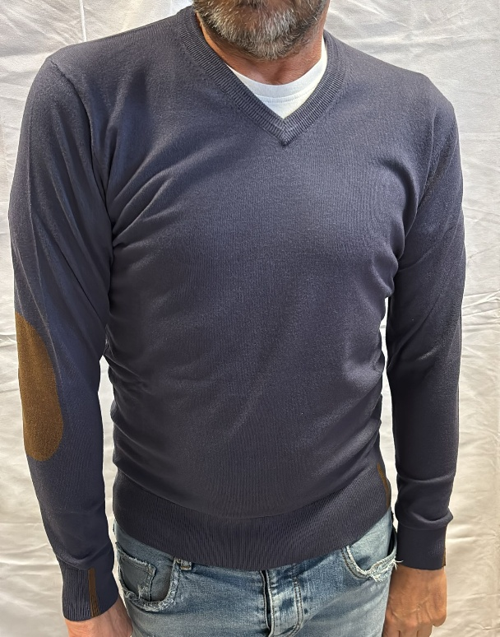 | IU862 | MAGLIA COLLO A V TOPPE | 913C GRIGIO | 76.00 € | 190.00 € | 50%WO 14%CO 14%PA 14%WS 8%EA | 1 | 1 |  | 1 |  | 1 |  | 4
 | IU862 | MAGLIA COLLO A V TOPPE | 99 NERO | 76.00 € | 190.00 € | 50%WO 14%CO 14%PA 14%WS 8%EA | 1 | 1 | 2 | 1 | 2 | 1 |  | 8
 | IU862 | MAGLIA COLLO A V TOPPE | 910C BLU | 76.00 € | 190.00 € | 50%WO 14%CO 14%PA 14%WS 8%EA |  |  | 1 | 2 | 1 |  |  | 4
 | IU862 | MAGLIA COLLO A V TOPPE | 909C CARTA DA ZUCCHERO | 76.00 € | 190.00 € | 50%WO 14%CO 14%PA 14%WS 8%EA | 1 | 1 | 1 |  |  |  |  | 3
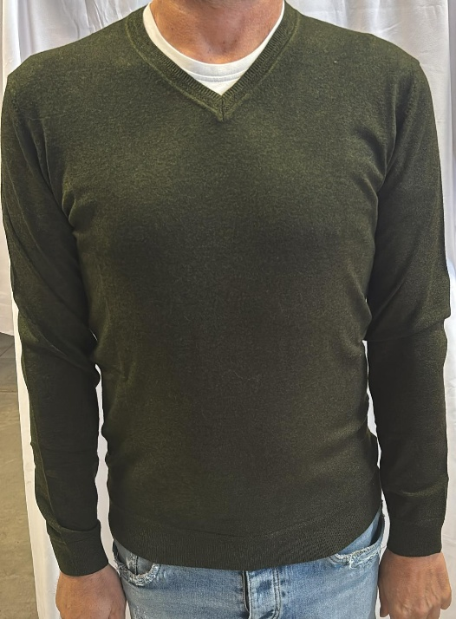 | IU852 | MAGLIA COLLO A V | 714 MORO | 76.00 € | 190.00 € | 50%WO 14%CO 14%PA 14%WS 8%EA |  |  | 1 |  |  | 1 |  | 2
 | IU852 | MAGLIA COLLO A V | 710C BLU CHIARO | 76.00 € | 190.00 € | 50%WO 14%CO 14%PA 14%WS 8%EA |  | 2 | 4 |  |  |  |  | 6
 | IU852 | MAGLIA COLLO A V | 727C GRIGIO MELANGE | 76.00 € | 190.00 € | 50%WO 14%CO 14%PA 14%WS 8%EA | 1 | 1 | 13 | 1 |  |  |  | 16
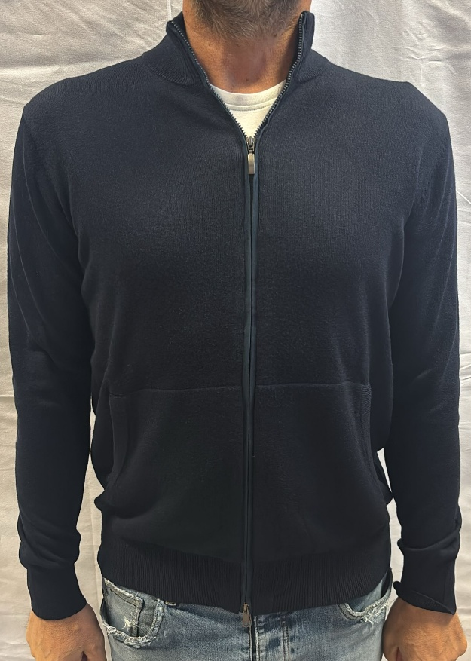 | 3904 | GIUBBINO ZIP | BLU SCURO | 88.00 € | 220.00 € | 40%WO 30%WS 15%SE 15%PA |  |  | 8 | 8 | 7 | 8 |  | 31
 | 3904 | GIUBBINO ZIP | GRIGIO | 88.00 € | 220.00 € | 40%WO 30%WS 15%SE 15%PA |  |  | 3 | 5 | 5 | 4 |  | 17
 | 3904 | GIUBBINO ZIP | MARRONE | 88.00 € | 220.00 € | 40%WO 30%WS 15%SE 15%PA |  |  | 2 | 2 | 2 | 2 |  | 8
 | 3904 | GIUBBINO ZIP | MORO | 88.00 € | 220.00 € | 40%WO 30%WS 15%SE 15%PA |  |  | 3 | 3 | 3 | 3 |  | 12
 | 3904 | GIUBBINO ZIP | BLU | 88.00 € | 220.00 € | 40%WO 30%WS 15%SE 15%PA |  |  | 4 | 3 | 4 | 4 |  | 15
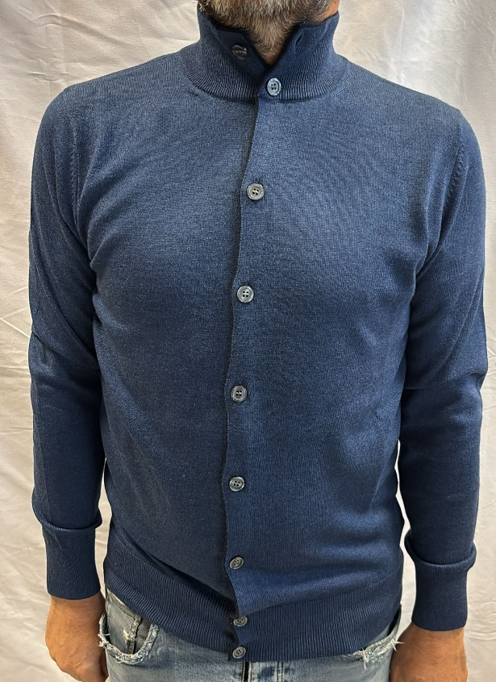 | IU205909 | GIUBBOTTO CON BOTTONI | 159 CARTA DA ZUCCHERO | 88.00 € | 220.00 € | 40%WO 30%WS 15%SE 15%PA | 1 | 2 | 4 | 3 | 2 | 2 | 3 | 17
 | IU205909 | GIUBBOTTO CON BOTTONI | 154 VERDE BOSCO | 88.00 € | 220.00 € | 40%WO 30%WS 15%SE 15%PA | 2 | 2 | 2 | 2 | 6 | 3 | 1 | 18
 | IU205909 | GIUBBOTTO CON BOTTONI | 99 NERO | 88.00 € | 220.00 € | 40%WO 30%WS 15%SE 15%PA |  | 2 | 3 | 2 | 3 | 3 | 1 | 14
 | IU205909 | GIUBBOTTO CON BOTTONI | 1515 MARRONE | 88.00 € | 220.00 € | 40%WO 30%WS 15%SE 15%PA | 3 | 2 | 2 | 4 | 2 | 3 | 3 | 19
 | IU205909 | GIUBBOTTO CON BOTTONI | 1511 CAMMELLO | 88.00 € | 220.00 € | 40%WO 30%WS 15%SE 15%PA | 2 | 1 | 3 | 3 | 2 | 2 | 1 | 14
 | IU205909 | GIUBBOTTO CON BOTTONI | 1513 GRIGIO CHIARO | 88.00 € | 220.00 € | 40%WO 30%WS 15%SE 15%PA | 2 | 4 | 3 | 5 | 3 | 3 |  | 20
 | IU205909 | GIUBBOTTO CON BOTTONI | 1510 BLU NERO | 88.00 € | 220.00 € | 40%WO 30%WS 15%SE 15%PA |  | 2 |  | 7 |  | 5 | 2 | 16
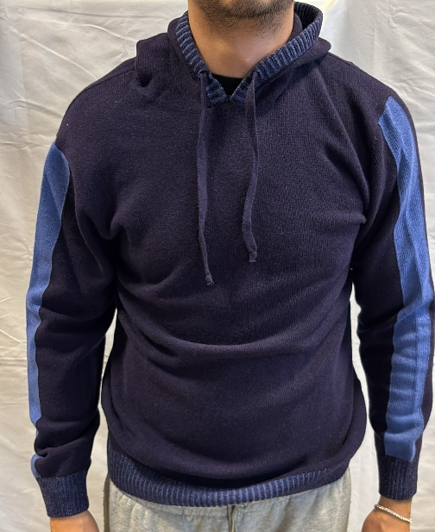 | IU204426 | FELPA CAPPUCCIO | 810 BLU | 88.00 € | 220.00 € | 80%WO 20%PA | 1 | 1 | 1 | 3 | 2 | 1 |  | 9
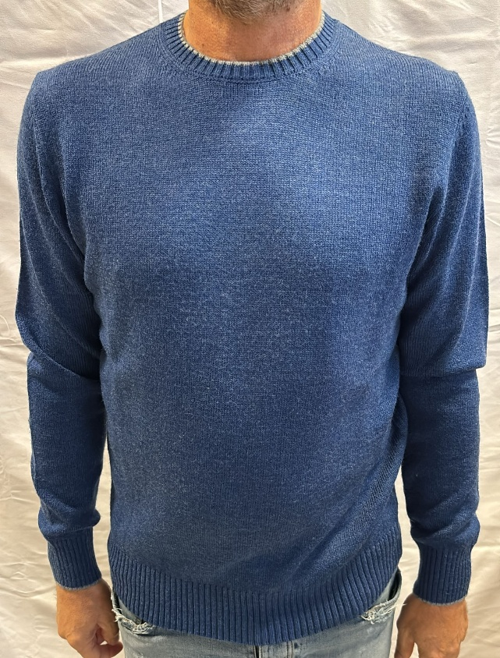 | 2801 | MAGLIA GIROCOLLO | BLU SCURO | 88.00 € | 220.00 € | 70%WO 30%WS |  |  | 4 | 7 | 7 | 4 |  | 22
 | 2801 | MAGLIA GIROCOLLO | GIALLO | 88.00 € | 220.00 € | 70%WO 30%WS |  |  | 4 | 4 | 4 | 4 |  | 16
 | 2801 | MAGLIA GIROCOLLO | BLU CHIARO | 88.00 € | 220.00 € | 70%WO 30%WS |  |  | 4 | 8 | 7 | 4 |  | 23
 | 2801 | MAGLIA GIROCOLLO | VERDE | 88.00 € | 220.00 € | 70%WO 30%WS |  |  | 4 | 4 | 4 | 4 |  | 16
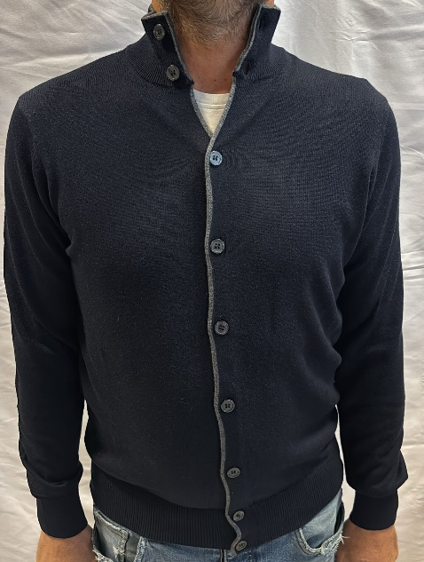 | 3908 | GIUBBINO CON BOTTONI | BLU NERO | 88.00 € | 220.00 € | 40%WO 15%SE 15%PA 10%WS |  |  | 9 | 11 | 11 | 11 |  | 42
 | 3908 | GIUBBINO CON BOTTONI | GRIGIO CHIARO | 88.00 € | 220.00 € | 40%WO 15%SE 15%PA 10%WS |  |  | 4 | 6 | 6 | 5 |  | 21
 | 3908 | GIUBBINO CON BOTTONI | BLU | 88.00 € | 220.00 € | 40%WO 15%SE 15%PA 10%WS |  |  | 10 | 11 | 11 | 11 |  | 43
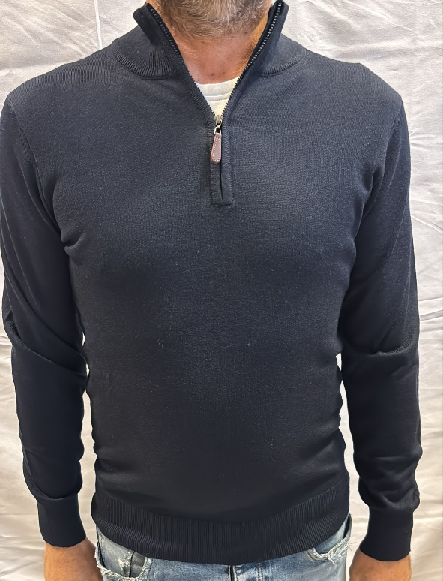 | IU205903 | LUPETTO CON ZIP | 1513 GRIGIO CHIARO | 76.00 € | 190.00 € | 40%WO 30%WS 15%SE 15%PA |  |  | 2 | 1 | 2 | 2 | 1 | 8
 | IU205903 | LUPETTO CON ZIP | 159 VERDE BOSCO | 76.00 € | 190.00 € | 40%WO 30%WS 15%SE 15%PA |  | 1 | 2 | 2 | 1 | 2 |  | 8
 | IU205903 | LUPETTO CON ZIP | 1511 MARRONE CHIARO | 76.00 € | 190.00 € | 40%WO 30%WS 15%SE 15%PA | 1 | 1 | 2 | 1 | 2 | 1 | 2 | 10
 | IU205903 | LUPETTO CON ZIP | GRIGIO MELANGE SCURO | 76.00 € | 190.00 € | 40%WO 30%WS 15%SE 15%PA | 1 | 1 | 3 | 3 | 1 | 3 | 1 | 13
 | IU205903 | LUPETTO CON ZIP | 155 AZZURRO | 76.00 € | 190.00 € | 40%WO 30%WS 15%SE 15%PA | 2 | 2 | 4 | 3 | 1 |  | 1 | 13
 | IU205903 | LUPETTO CON ZIP | 1510C BLU NERO | 76.00 € | 190.00 € | 40%WO 30%WS 15%SE 15%PA |  | 3 | 1 | 2 | 1 | 1 | 1 | 9
 | IU205903 | LUPETTO CON ZIP | 156C GRIGIO | 76.00 € | 190.00 € | 40%WO 30%WS 15%SE 15%PA | 2 | 2 | 2 | 3 | 2 | 2 | 2 | 15
 | IU205903 | LUPETTO CON ZIP | 159C CARTA DA ZUCCHERO | 76.00 € | 190.00 € | 40%WO 30%WS 15%SE 15%PA | 1 | 1 | 1 | 1 | 2 | 3 | 3 | 12
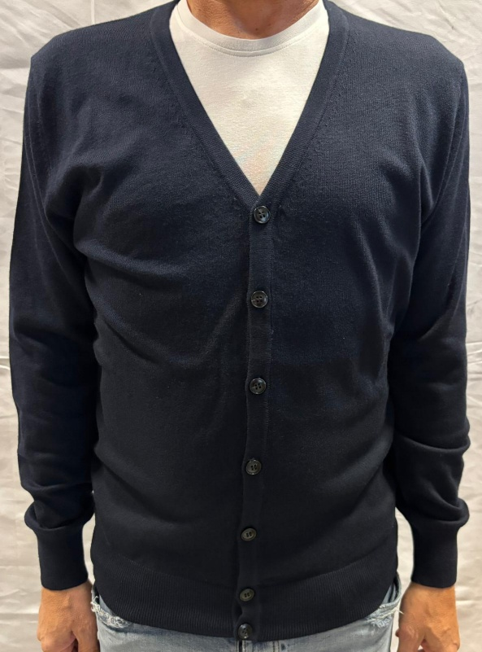 | IU913 | CARDIGAN | 1515C MARRONE | 88.00 € | 220.00 € | 40%WO 30%WS 15%SE 15%PA | 2 | 4 | 7 | 7 | 5 | 3 |  | 28
 | IU913 | CARDIGAN | 159C CARTA DA ZUCCHERO | 88.00 € | 220.00 € | 40%WO 30%WS 15%SE 15%PA | 1 | 1 | 3 | 3 | 1 | 1 |  | 10
 | IU913 | CARDIGAN | 99 NERO | 88.00 € | 220.00 € | 40%WO 30%WS 15%SE 15%PA | 1 | 4 | 3 | 7 | 3 | 5 |  | 23
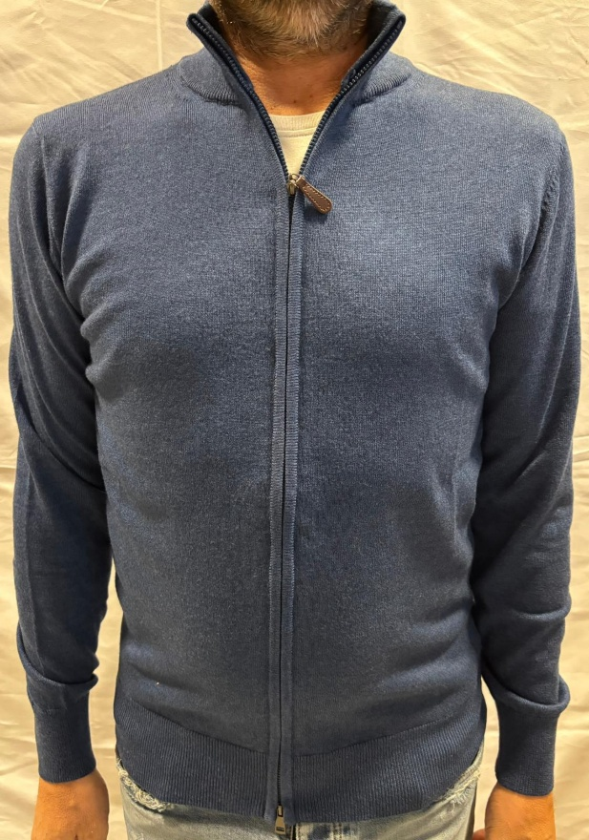 | IU904 | GIUBBINO ZIP | 155 AZZURRO | 88.00 € | 220.00 € | 40%WO 30%WS 15%SE 15%PA |  | 1 | 2 | 2 | 2 |  |  | 7
 | IU904 | GIUBBINO ZIP | 159C CARTA DA ZUCCHERO | 88.00 € | 220.00 € | 40%WO 30%WS 15%SE 15%PA |  | 3 | 2 |  | 1 | 2 |  | 8
 | IU904 | GIUBBINO ZIP | 154 VERDE BOSCO | 88.00 € | 220.00 € | 40%WO 30%WS 15%SE 15%PA | 1 | 4 | 4 | 4 | 3 | 3 |  | 19
 | IU904 | GIUBBINO ZIP | 1515C MARRONE | 88.00 € | 220.00 € | 40%WO 30%WS 15%SE 15%PA | 2 |  |  | 3 | 2 | 2 |  | 9
 | IU904 | GIUBBINO ZIP | 156C GRIGIO | 88.00 € | 220.00 € | 40%WO 30%WS 15%SE 15%PA | 2 |  |  | 3 | 2 | 2 |  | 9
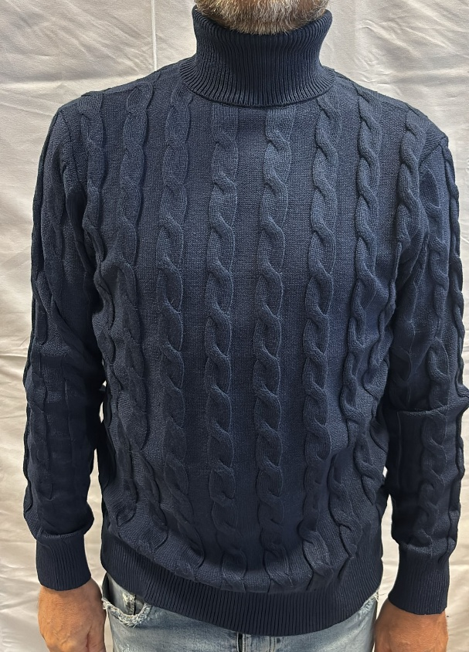 | IU715 | DOLCEVITA TRECCE | 1210C BLU | 88.00 € | 220.00 € | 70%WO 30%WS | 4 | 5 | 7 | 9 | 8 | 4 | 3 | 40
 | IU715 | DOLCEVITA TRECCE | 1213C GRIGIO | 88.00 € | 220.00 € | 70%WO 30%WS | 1 | 2 | 2 | 2 | 2 | 2 |  | 11
 | IU715 | DOLCEVITA TRECCE | 125C | 88.00 € | 220.00 € | 70%WO 30%WS | 2 | 4 | 5 | 5 | 4 | 1 |  | 21
 | IU715 | DOLCEVITA TRECCE | 129C | 88.00 € | 220.00 € | 70%WO 30%WS |  | 2 | 3 | 1 | 2 | 3 |  | 11
 | IU715 | DOLCEVITA TRECCE | 1235 | 88.00 € | 220.00 € | 70%WO 30%WS | 3 | 3 | 7 | 7 | 6 | 3 | 1 | 30
 | IU715 | DOLCEVITA TRECCE | 1211C | 88.00 € | 220.00 € | 70%WO 30%WS | 3 | 5 | 6 | 6 | 7 | 3 | 1 | 31
 | IU715 | DOLCEVITA TRECCE | 1227 VERDE | 88.00 € | 220.00 € | 70%WO 30%WS |  | 1 | 1 | 1 | 1 |  |  | 4
 | IU715 | DOLCEVITA TRECCE | 1229 OCRA | 88.00 € | 220.00 € | 70%WO 30%WS |  | 1 | 1 | 1 | 1 | 1 |  | 5
 | IU715 | DOLCEVITA TRECCE | 1214 MARRONE | 88.00 € | 220.00 € | 70%WO 30%WS |  |  | 1 | 1 | 1 | 1 |  | 4
 | IU715 | DOLCEVITA TRECCE | 1239 NOCCIOLA | 88.00 € | 220.00 € | 70%WO 30%WS | 1 | 3 | 4 | 4 | 3 | 2 |  | 17
 | IU715 | DOLCEVITA TRECCE | 1243 BLU OCEANO | 88.00 € | 220.00 € | 70%WO 30%WS | 3 | 4 | 6 | 2 | 1 | 1 |  | 17
 | IU715 | DOLCEVITA TRECCE | 1234C | 88.00 € | 220.00 € | 70%WO 30%WS | 1 | 3 | 3 | 3 | 2 | 2 |  | 14
 | IU715 | DOLCEVITA TRECCE | 99C NERO | 88.00 € | 220.00 € | 70%WO 30%WS | 1 | 1 | 2 | 1 | 1 | 1 |  | 7
 | IU715 | DOLCEVITA TRECCE | 124 VERDE | 88.00 € | 220.00 € | 70%WO 30%WS |  |  | 1 | 1 | 1 | 1 |  | 4
 | IU715 | DOLCEVITA TRECCE | 121 PANNOCCHIA | 88.00 € | 220.00 € | 70%WO 30%WS |  | 2 |  | 1 | 1 |  |  | 4
 | IU715 | DOLCEVITA TRECCE | 123C BORDEAUX | 88.00 € | 220.00 € | 70%WO 30%WS |  |  | 1 | 1 | 1 | 1 |  | 4
 | IU715 | DOLCEVITA TRECCE | 126 GRIGIO SCURO | 88.00 € | 220.00 € | 70%WO 30%WS | 1 | 1 | 2 | 2 | 2 |  |  | 8
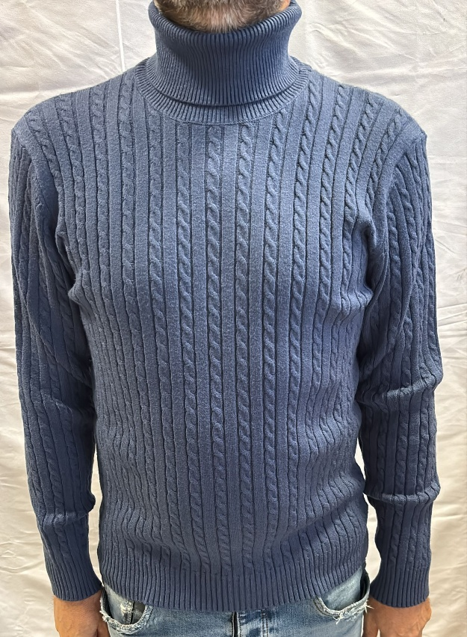 | IU204839 | DOLCEVITA TRECCE | 2815 CAMMELLO | 88.00 € | 220.00 € | 68%WO 30%WS 2%EA |  |  |  | 4 | 4 | 2 |  | 10
 | IU204839 | DOLCEVITA TRECCE | 289 CARTA ZUCCHERO | 88.00 € | 220.00 € | 68%WO 30%WS 2%EA |  |  | 8 | 18 |  |  |  | 26
 | IU204839 | DOLCEVITA TRECCE | 2816 MATTONE | 88.00 € | 220.00 € | 68%WO 30%WS 2%EA | 2 | 3 | 3 | 2 | 3 |  |  | 13
 | IU204839 | DOLCEVITA TRECCE | 2831 VERDE | 88.00 € | 220.00 € | 68%WO 30%WS 2%EA | 1 | 1 | 1 | 1 | 3 | 1 |  | 8
 | IU204839 | DOLCEVITA TRECCE | 2832 ROSA | 88.00 € | 220.00 € | 68%WO 30%WS 2%EA | 2 | 4 | 6 | 7 | 4 | 2 |  | 25
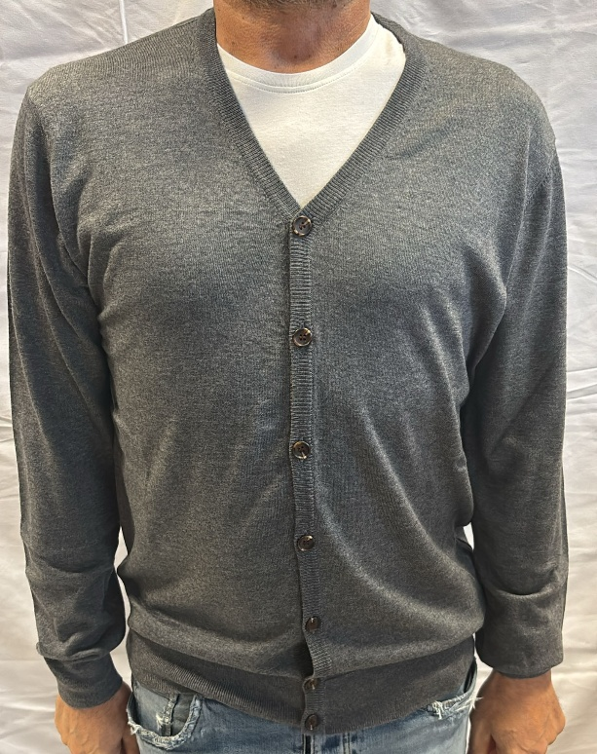 | IU613 | CARDIGAN | 1313 GRIGIO CHIARO | 76.00 € | 190.00 € | 50%WO 18%PA 18% CO 14%WS | 1 | 2 | 3 | 2 | 2 | 1 |  | 11
 | IU613 | CARDIGAN | 139 BLU | 76.00 € | 190.00 € | 50%WO 18%PA 18% CO 14%WS | 3 | 4 | 6 | 8 | 4 | 1 |  | 26
 | IU613 | CARDIGAN | 1315 MORO | 76.00 € | 190.00 € | 50%WO 18%PA 18% CO 14%WS | 3 | 6 | 6 | 6 | 4 | 4 |  | 29
 | IU613 | CARDIGAN | 1311C BEIGE | 76.00 € | 190.00 € | 50%WO 18%PA 18% CO 14%WS | 2 | 5 | 6 | 6 | 4 | 4 |  | 27
 | IU613 | CARDIGAN | 1310C BLU | 76.00 € | 190.00 € | 50%WO 18%PA 18% CO 14%WS |  | 2 | 5 | 2 | 2 | 1 |  | 12
 | IU613 | CARDIGAN | 138 GRIGIO SCURO | 76.00 € | 190.00 € | 50%WO 18%PA 18% CO 14%WS | 2 | 4 | 5 | 3 | 3 | 1 |  | 18

